Datos personales
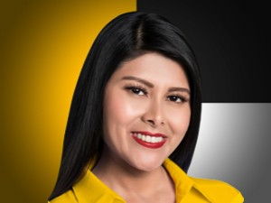

Nombres: | María del Carmen
Apellidos: | Aquino Merchan
Facebook: | https://www.facebook.com/MariaDelCarmenSantaElena
Twitter:
Descripción:

